Exerc 1 e 2
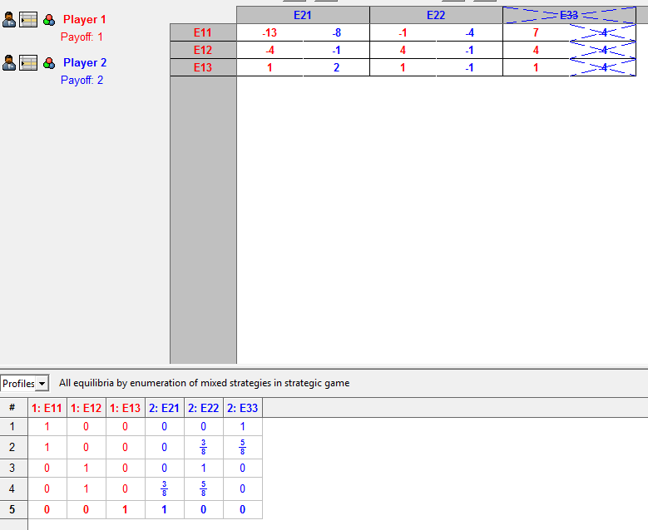
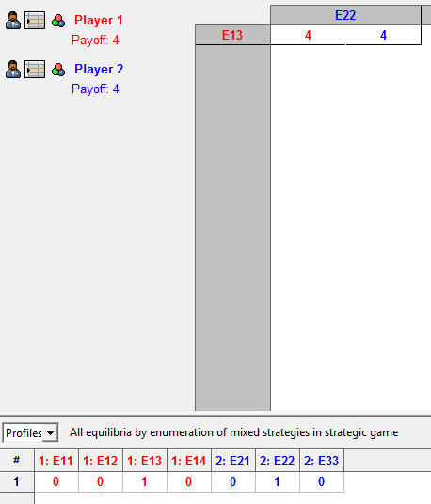
Grupo 4 - Lista 2 Arnaldo Gil de S. S. Nascimento George Bezerra Geraldo

Exerc 3 e 4
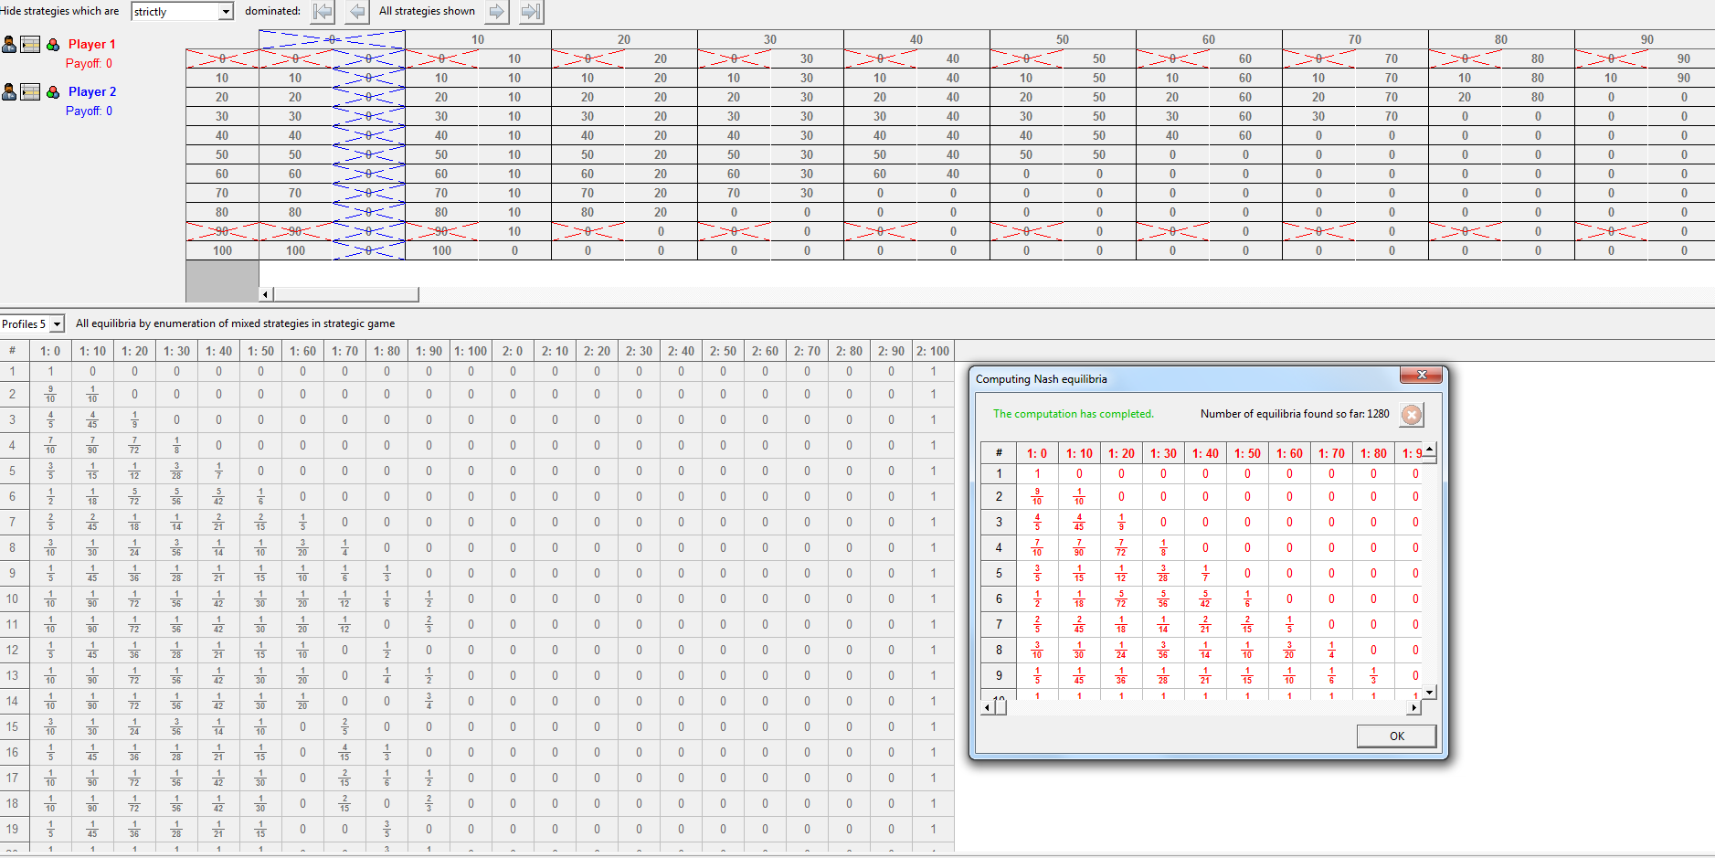

Obs.: vou supor que a divisão se dará por múltiplos de R$ 10,00.

P1/P2 | 0 | 10 | 20 | 30 | 40 | 50 | 60 | 70 | 80 | 90 | 100
0 | 0, 0 | 0, 10 | 0, 20 | 0, 30 | 0, 40 | 0, 50 | 0, 60 | 0, 70 | 0, 80 | 0, 90 | 0, 100
10 | 10, 0 | 10, 10 | 10, 20 | 10, 30 | 10, 40 | 10, 50 | 10, 60 | 10,70 | 10, 80 | 10, 90 | 0, 0
20 | 20, 0 | 20, 10 | 20, 20 | 20, 30 | 20, 40 | 20, 50 | 20, 60 | 20, 70 | 20, 80 | 0, 0 | 0, 0
30 | 30, 0 | 30, 10 | 30, 20 | 30, 30 | 30, 40 | 30, 50 | 30, 60 | 30, 70 | 0, 0 | 0, 0 | 0, 0
40 | 40, 0 | 40, 10 | 40, 20 | 40, 30 | 40, 40 | 40, 50 | 40, 60 | 0, 0 | 0, 0 | 0, 0 | 0, 0
50 | 50, 0 | 50, 10 | 50, 20 | 50, 30 | 50, 40 | 50, 50 | 0, 0 | 0, 0 | 0, 0 | 0, 0 | 0, 0
60 | 60, 0 | 60, 10 | 60, 20 | 60, 30 | 60, 40 | 0, 0 | 0, 0 | 0, 0 | 0, 0 | 0, 0 | 0, 0
70 | 70, 0 | 70, 10 | 70, 20 | 70, 30 | 0, 0 | 0, 0 | 0, 0 | 0, 0 | 0, 0 | 0, 0 | 0, 0
80 | 80, 0 | 80, 10 | 80, 20 | 0, 0 | 0, 0 | 0, 0 | 0, 0 | 0, 0 | 0, 0 | 0, 0 | 0, 0
90 | 90, 0 | 90, 10 | 0, 0 | 0, 0 | 0, 0 | 0, 0 | 0, 0 | 0, 0 | 0, 0 | 0, 0 | 0, 0
100 | 100, 0 | 0, 0 | 0, 0 | 0, 0 | 0, 0 | 0, 0 | 0, 0 | 0, 0 | 0, 0 | 0, 0 | 0, 0

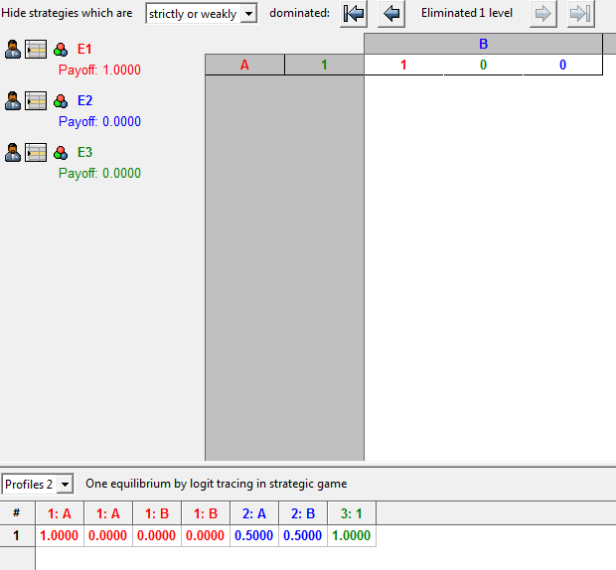

E1, E2, E3 votaram em A => A vence => E1 = 1; E2 = 0; E3 = 0
E1, E2, E3 votaram em B => B vence => E1 = 0; E2 = 1; E3 = 1
E1, E2 votaram em A e E3 votou em B => A vence => E1 = 1; E2 = 0; E3 = 0
E1, E2 votaram em B e E3 votou em A => B vence => E1 = 0; E2 = 1; E3 = 1
E1, E3 votaram em A e E2 votou em B => A vence => E1 = 1; E2 = 0; E3 = 0
E1, E3 votaram em B e E2 votou em A => B vence => E1 = 0; E2 = 1; E3 = 1
E2, E3 votaram em A e E1 votou em B => A vence => E1 = 1; E2 = 0; E3 = 0
E2, E3 votaram em B e E1 votou em A => B vence => E1 = 0; E2 = 1; E3 = 1

E1, E2, E3 | A | B
A | 1, 0 , 0 | 1, 0, 0
 | 1, 0, 0 | 0, 1, 1
B | 1, 0 , 0 | 0, 1, 1
 | 0, 1, 1 | 0, 1, 1

Exerc 5 e 6
 |  |  |  |  | Empresa 1 | Empresa 2
P1 com probabilidade p, supondo neste momento p=50% |  |  |  | C1/C2 | E21 | E22
Valor Esperado P1L = 0,5*x + 0,5 * 0 => P1L = 0,5x |  |  | Empresa 1 | E11 | 4.4 | 6.4
Valor Esperado P1R = 0,5*0 + 0,5 * 2 => P1R = 1 |  |  | Empresa 2 | E12 | 6.4 | 6.6

 |  |  |  | C1
P2 com probabilidade q, supondo neste momento q=50% |  |  | Valor Esperado E11 = 0,5*4 + 0,5 * 6 => c1 = 2 + 3 = 5
Valor Esperado P2L = 0,5*2 + 0,5 * 0 => P1L = 1 |  |  | Valor Esperado E12 = 0,5*6 + 0,5 * 6 => E11 = 3 + 3 = 6
 | p | q
0 | 0 | 0
1 | 0.1 | 1
2 | 0.2 | 2
3 | 0.3 | 3
4 | 0.4 | 4
5 | 0.5 | 5
6 | 0.6 | 6
7 | 0.7 | 7
8 | 0.8 | 8
9 | 0.9 | 9
10 | 1 | 10
Valor Esperado P2R = 0,5*0 + 0,5 * 2 => P2R = 1 |  |  |  | C2
 |  |  | Valor Esperado E21 = 0,5*4 + 0,5 * 4 => E21 = 2 + 2 = 4
x | p variando de 0 a 100% | q variando de 0 a 100% | Valor Esperado E22 = 0,5*4 + 0,5 * 6 => E21 = 2 + 3 = 5
0 | 0 | 0
1 | 0.1 | 1
2 | 0.2 | 2
3 | 0.3 | 3
4 | 0.4 | 4
5 | 0.5 | 5
6 | 0.6 | 6
7 | 0.7 | 7
8 | 0.8 | 8
9 | 0.9 | 9
10 | 1 | 10

